Iperka
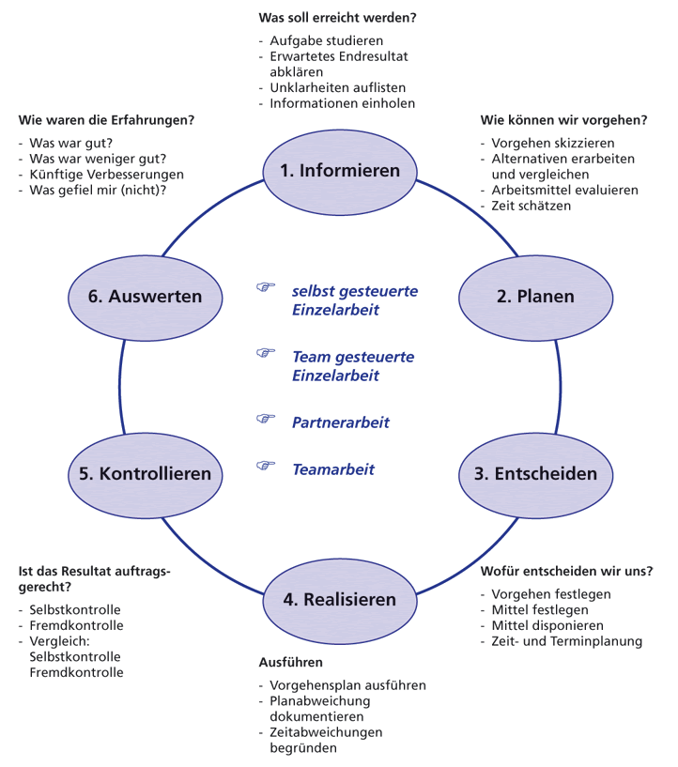
I-P-E-R-K-A
Effizientes Arbeiten im Alltag und in Projekten

Auftragstitel:
Name:
Datum:

